1 Archivement
En esta columna se marcan los puntos obtenidos por cada actividad desarrollada. Si no se desarrollo la actividad poner Cero.

Dos Topologías con acceso vía internet
Formato que se utiliza para crear el subneteo VLSM
Método utilizado en clase
 |  |  |  |  |  |  |  | [ ] | ZeroTier | https://www.zerotier.com
 |  |  |  |  |  |  |  | [ ] | Hamashi | https://www.vpn.net
 | Team Members: |  |  | Addresing

1 | Morales Almeida David |  |  | Private | 10.0.0.0 /8 | Date: | 2023-06-01
2 | Hernandez Dominguez Fernando |  |  | Public | 20.0.0.0 /8

 | Deliverable |  | Achievements |  | Accomplished |  |  | (A) | Utilizar el formato utilizado para subnetting

TASK 1
 | multiuser mode topology | 3 |  |  | 3
 | VLSM addressing scheme (A) | 7 |  |  | 7
 | Conectividad extremo-a-extremo | 10 |  |  | 10

 | Static Routing
 | Static Route | 2 |  |  | 2
 | Default Static Route | 2 |  |  | 2
 | Ruta de respaldo | 2 |  |  | 2 ?

 | LAN

 | VLANs & Truncking (HQ, Branch) | 8 |  |  | 8
 | Sales
 | Accounting
 | HR
 | Production
 | Management
 | Native
 | Inter-VLAN Routing (HQ, Branch) | 10 |  |  | 10

TASK 2

 | Redundancy
 | Etherchannel PAgP | 3 |  |  | 3
 | HSRP | 3 |  |  | 3

 | DHCP
 | DHCP server | 10 |  |  | 10
 | DHCP Relay Agent | 5 |  |  | 5

 | Management
 | Syslog | 5 |  |  | 5
 | DNS | 2 |  |  | 2

 | Services
 | Web | 3 |  |  | 3
 | Ftp | 3 |  |  | 3
 | Mail | 3 |  |  | 3

TASK 3

 | Remote management configuration SSH | 2 |  |  | 2
 | Switch port security configuration | 2 |  |  | 2

TASK 4

 | Team Work Evidence | 5 |  |  | 5
 | Lessons Learned | 5 |  |  | 5
 | Troubleshooting | 5 |  |  | 5 |  | Problemas encotrados y como se resolvieron

 |  |  | 0 |  | 98

 |  | 100

3 Lessons Learned
Lessons learned are the documented information that reflects both the positive and negative experiences of a project.
https://www.pmi.org/learning/library/lessons-learned-next-level-communicating-7991

Lessons learned
organizational knwoledge
organizational knwoledge sharing
Lessson Learned
 |  |  |  | wikis, blogs,
1 | Estrategía Utilizada para solucionar el problema | Lectura y videos
2 | Que me funciono y lo volveré a repetir | Pedir ayuda entre compañeros
3 | Que no funciono y no lo volverá a utilizar | Tratar de resolver todo por mi cuenta y sin leer la documentación
4 | Reflexión Final | Fue un proyecto extenso y completo, el cual abarcaba todos los temas vistos a lo largo del semestre, es un proyecto que te ayuda a entender mejor y por tu cuenta, dado a que no tienes como tal instrucciones paso a paso de que hacer como en las practicas de packet, se fomenta el aprendizaje auto-didacta y el trabajo colaborativo. | https://www.pmi.org/learning/library/applying-lessons-learned-implement-project-8344

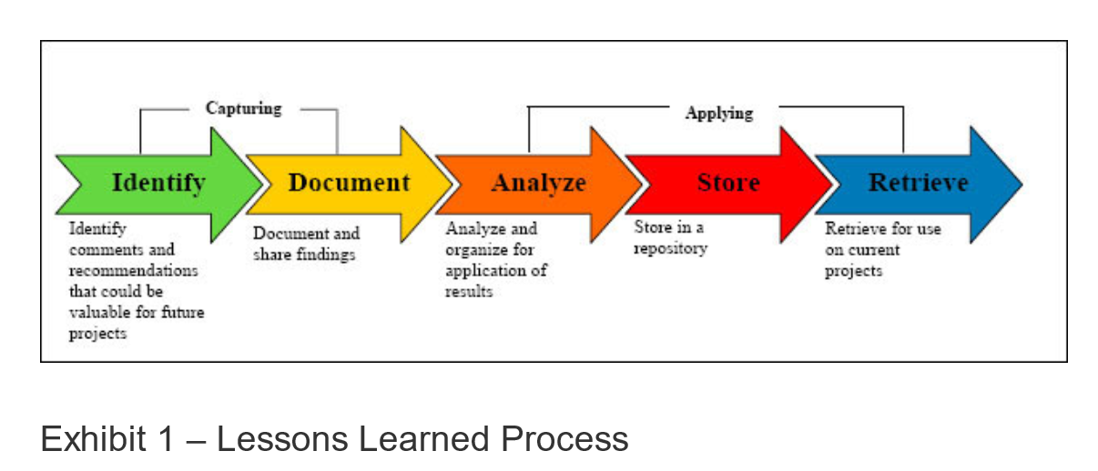
1 | What went right
2 | What went wrong
3 | What needs to be improved

4 TeamWork
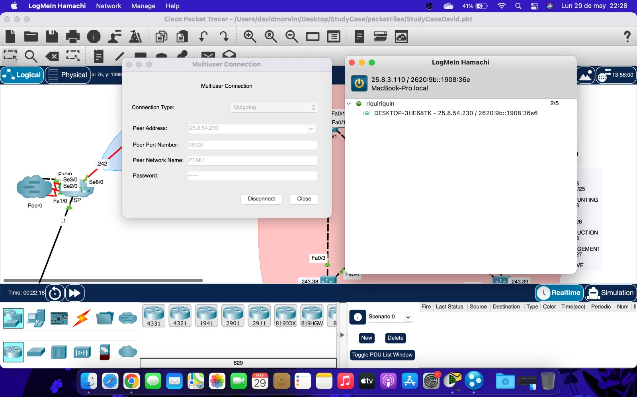
Evidences
1 |  | Video llamadas
2 |  | Whatsapp Messages
3 |  | Videos
4 |  | Administración del proyecto
. |  | GitHub
.
.
.

 | Evidencias que demuestren el trabajo en equipo

 | Llamada de meet |  | Primera topologia
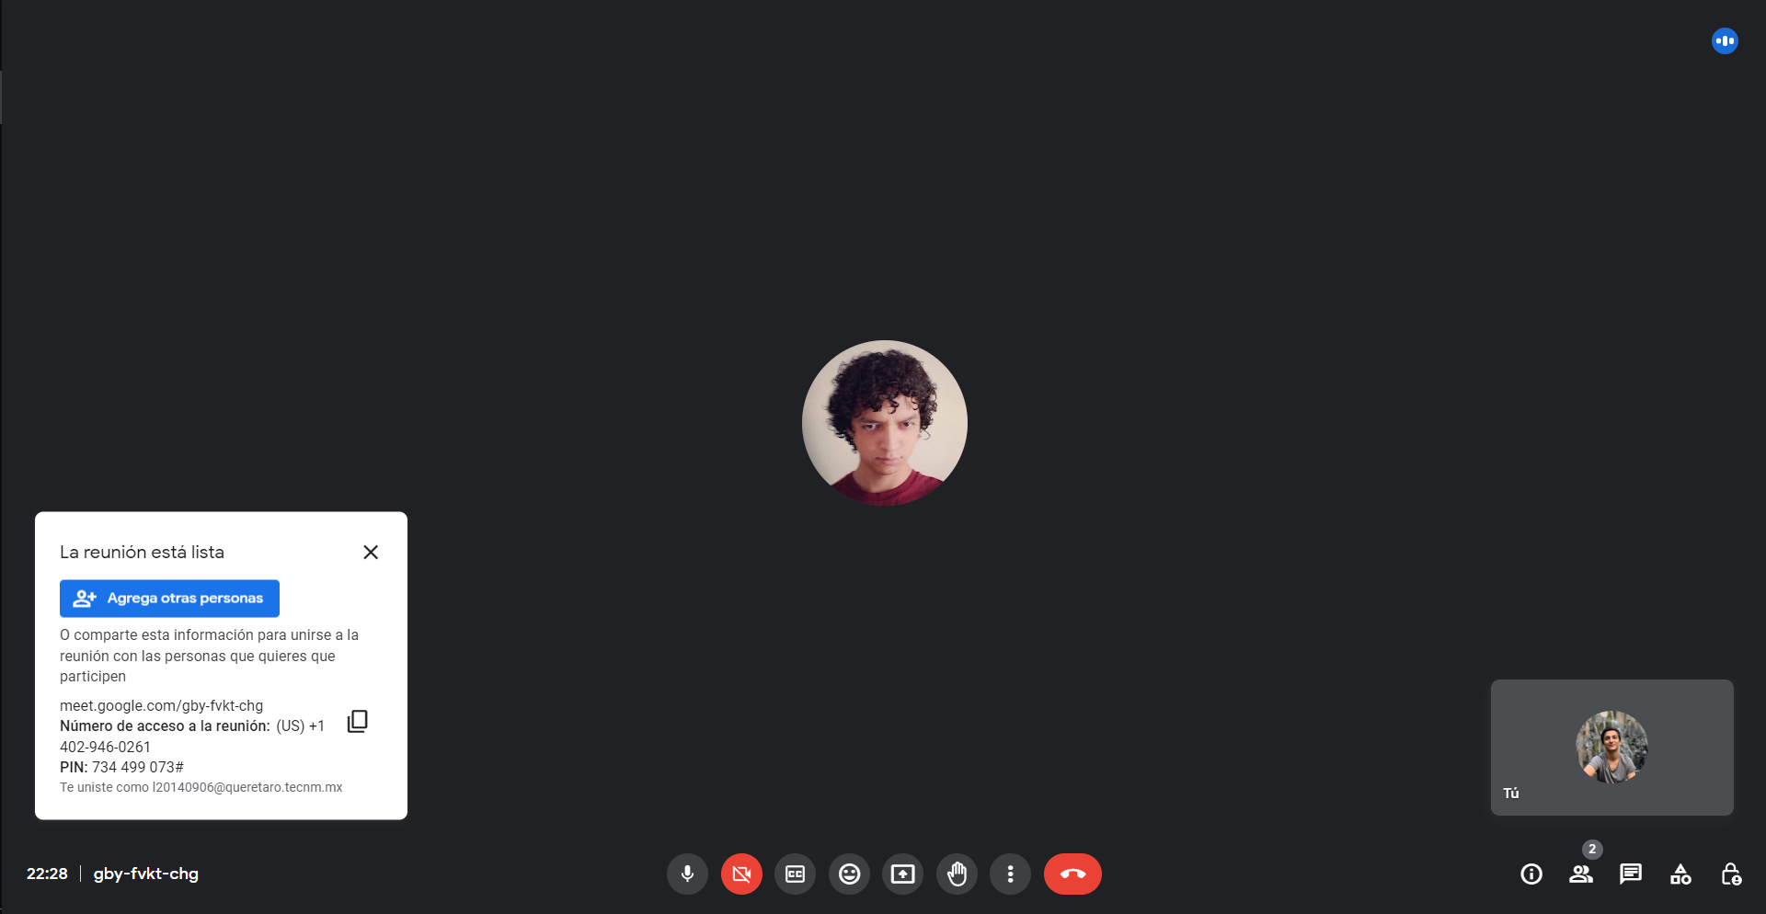
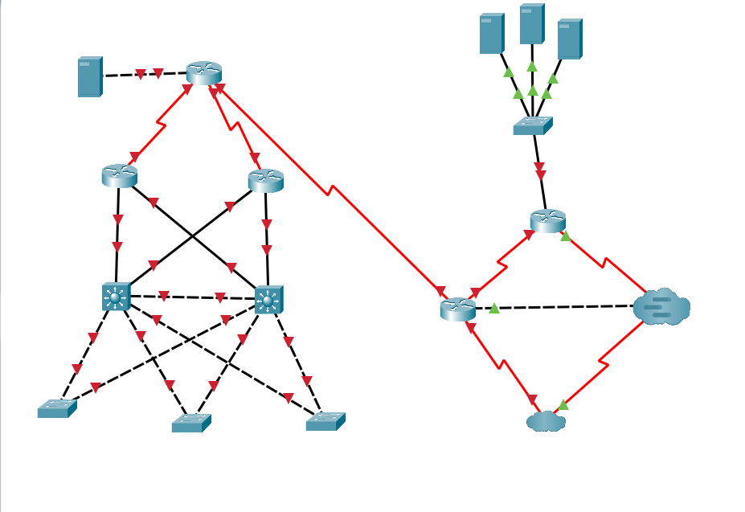

 |  |  |  | Hamachi y multiuser
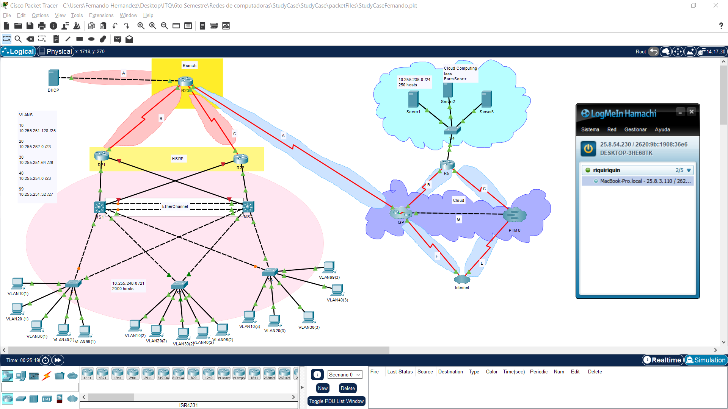

 | Prueba ruta flotante

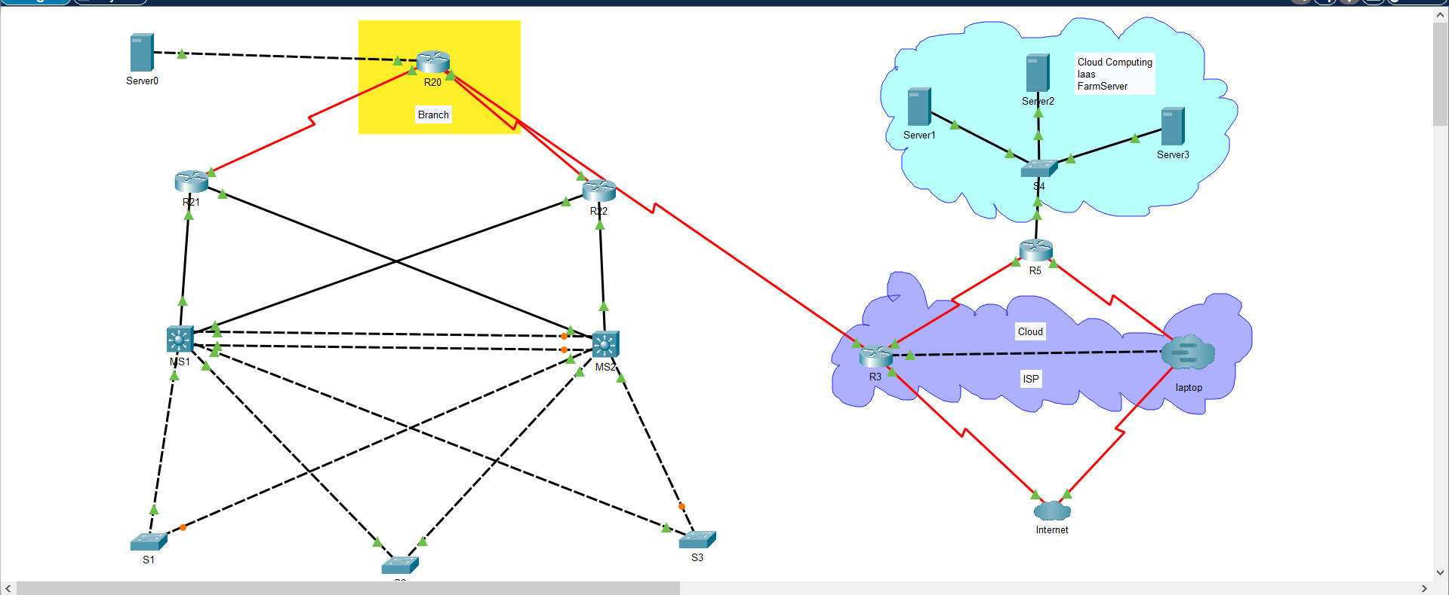
 |  |  | Topologia acabada
 |  |  |  |  | Git log
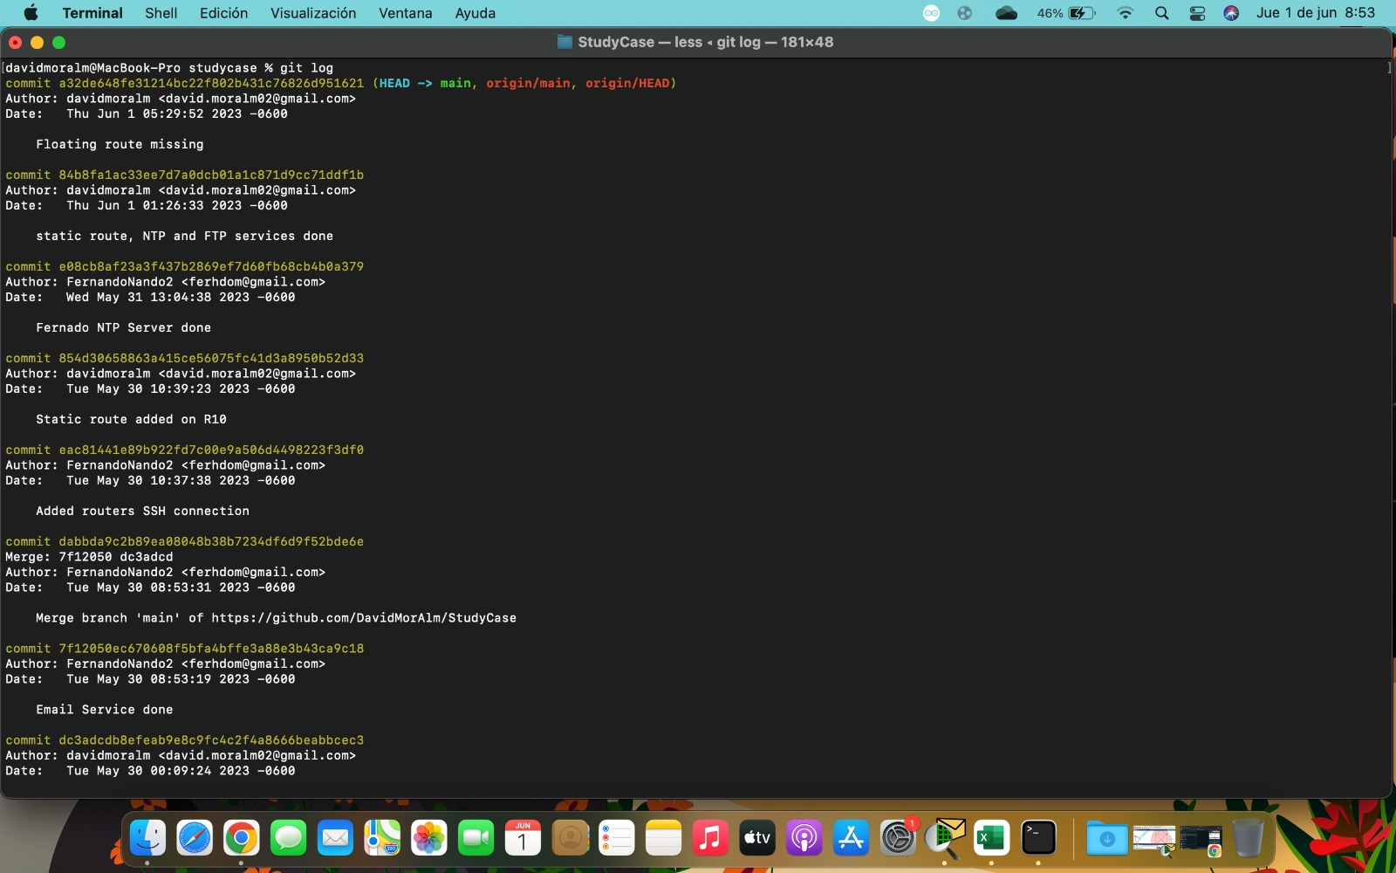

 | Hamachi David

